EMS
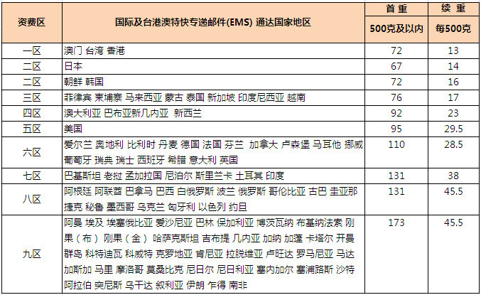
 |  | 免80元运费重量 | 免20元运费重量 | 续重 每500g 美金
72 | 13 | 1.1153846154 |  | 1.8895348837
67 | 14 | 1.4285714286 |  | 2.0348837209
72 | 16 | 1 |  | 2.3255813953
76 | 17 | 0.73529411765 |  | 2.4709302326
92 | 23 | -0.021739130435 |  | 3.3430232558 | 0.11111111111
95 | 29.5 | -0.0084745762712 |  | 4.2877906977 | 0.98507462687
110 | 28.5 | -0.55263157895 |  | 4.1424418605 | 0.88888888889
131 | 38 | -0.84210526316 |  | 5.523255814 | 0.82894736842
131 | 45.5 | -0.62087912088 |  | 6.613372093 | 0.61956521739
173 | 45.5 | -1.543956044 |  | 6.613372093 | 0.53157894737
 |  |  |  |  | 0.46818181818

 |  |  |  |  | 0.32061068702
 |  |  |  |  | 0.26335877863
 |  |  |  |  | 0.26335877863

